F02.CFG-Paths
 |  | VVSS, Info Romana, 2021-2022

 | F02. cautarea task-urilor dintr-o anumita perioada.

 | F02. Covered source code |  | F02. Control Flow Graph (CFG) | F02. Cyclomatic Complexity (CC)
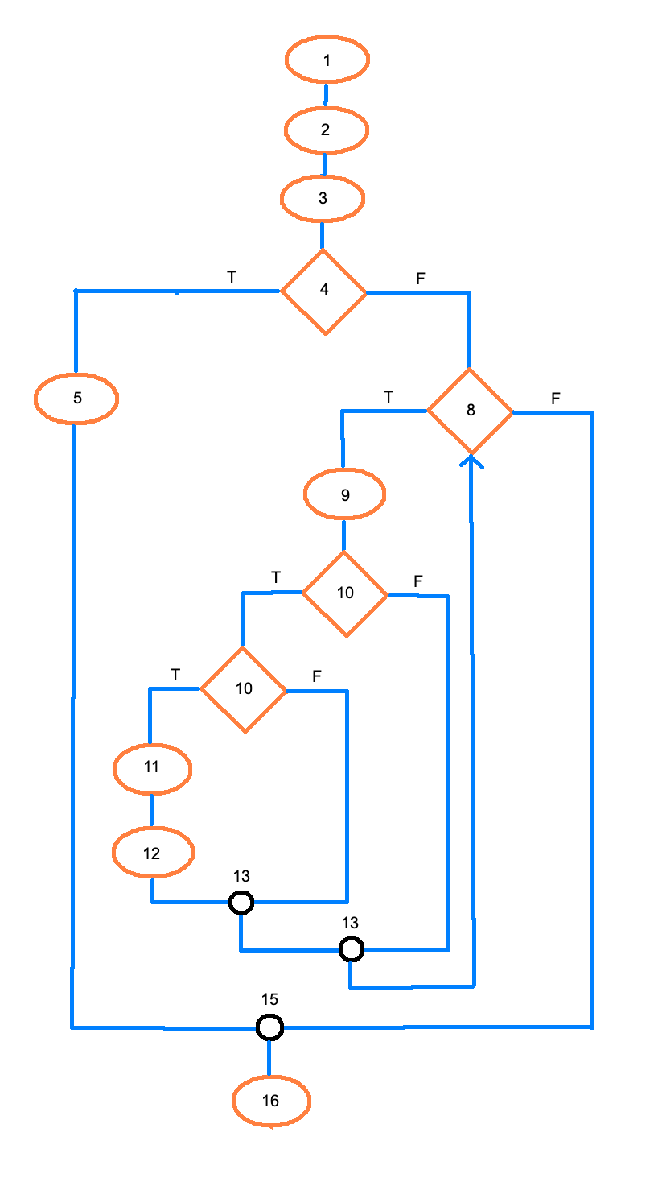
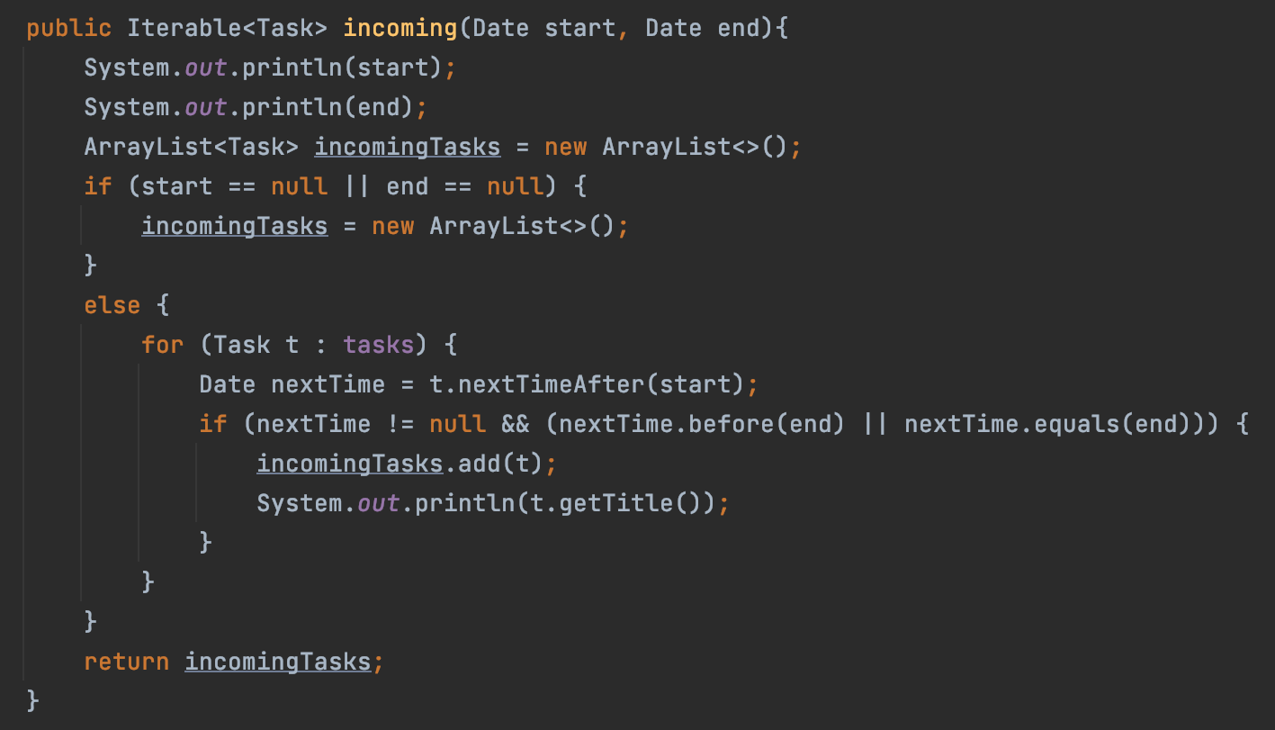
 |  |  |  | CC1 = No. of regions = 5
1 |  |  |  | CC2 = Edges - Nodes + 2 = 18 - 15 + 2 = 5
2 |  |  |  | CC3 = No. of Conditions + 1 = 4 + 1 = 5
3
4
5 |  |  |  | F02. Individual Paths
6
7 |  |  |  | Path No. | Path
8 |  |  |  | F02_P01 | 1 - 2 - 3 - 4(T) - 5 - 15 - 16
9 |  |  |  | F02_P02 | 1 - 2 - 3 - 4(F) - 8(T) - 9 - 10(T) - 10(T) - 11 - 12 - 13 - 13 - 8(F) - 15 - 16
10 |  |  |  | F02_P03 | 1 - 2 - 3 - 4(F) - 8(T) - 9 - 10(T) - 10(F) - 13 - 13 - 8(F) - 15 - 16
11 |  |  |  | F02_P04 | 1 - 2 - 3 - 4(F) - 8(T) - 9 - 10(F) - 13 - 8(F) - 15 - 16
12 |  |  |  | F02_P05 | 1 - 2 - 3 - 4(F) - 8(F) - 15 - 16
13
14
15
16

